Sheet1
作者 | 作者单位 | 发表时间 | 题目 | 研究目的 | contributions | 方法 | 结果 | 局限 | idea | novelty | 感想 | 链接 | 文件 | 代码 | 备注 | 主题相关度 | 类型 | 把作者团队和研究目的都记下来，你会慢慢建立一个认知——这个团队在干什么？他们想解决什么问题？他们未来可能往哪个方向走？
 |  |  |  |  |  |  |  |  |  |  |  |  |  |  |  |  | 引文信息 | 每篇文献背后都站着一群活生生的人——他们有自己的研究路线，有自己想解决的问题，有自己的执念和盲区
 |  |  |  |  |  |  |  |  |  |  |  |  |  |  |  |  | 可以复刻八要素法的技能： | 建一张“学术人际网络图”
 |  |  |  |  |  |  |  |  |  |  |  |  |  |  |  |  | ljg_paper_river [论文地址]（论文倒读法：给一篇论文，递归找出它批判和改进的前序论文（最多5层），再找它之后的最新进展，从源头正向讲述问题演化史。） | 某个团队一直在攻同一个方向，说明这个方向有价值但很难；某个作者突然换了赛道，可能是原来的路走不通了；两个单位的人合作发文，背后可能藏着技术互补或者资源交换。
 |  |  |  |  |  |  |  |  |  |  |  |  |  |  |  |  | + | 这个领域里，谁在做什么，谁和谁是一伙的，哪些方向有人在卷，哪些方向还没人注意到。
 |  |  |  |  |  |  |  |  |  |  |  |  |  |  |  |  | hv-analysis [论文小主题]（纵向研究追时间深度，横横截面研究追同期广度，最后交汇出判断。）
 |  |  |  |  |  |  |  |  |  |  |  |  |  |  |  |  |  | 如果你引用的文献大量集中在二十年前，你要进一步想：这个工作后续有没有发展？如果往后看，重要工作还是十几年前的，说明这个方向可能已经停滞了。
 |  |  |  |  |  |  |  |  |  |  |  |  |  |  |  |  |  | 记录时间，其实是在给每篇文献标注它在领域演化中的位置——哪些是开创性的起点？哪些是转折点？哪些是被后来推翻的？哪些思路后来断了，哪些思路越走越宽？
 |  |  |  |  |  |  |  |  |  |  |  |  |  |  |  |  |  | 这个领域是怎么一步步走到今天的，下一步可能往哪走，而非死记硬背的时间线。
 |  |  |  |  |  |  |  |  |  |  |  |  |  |  |  |  |  | 思想的接力赛

 |  |  |  |  |  |  |  |  |  |  |  |  |  |  |  |  |  | 研究目的藏在引言里。任何文章都会先讲背景，再引出问题，最后说明为什么做这个研究。把目的记下来，你才能看懂一个团队的研究脉络。
 |  |  |  |  |  |  |  |  |  |  |  |  |  |  |  |  |  | 很多文章问题差不多，但方法不同。方法没有新东西，可能只是重复工作 | 方法才是判断一篇文章有没有价值的关键——同样的问题，用新方法解决，才叫创新；用老方法重复一遍，那就是灌水
 |  |  |  |  |  |  |  |  |  |  |  |  |  |  |  |  |  | 有的人只给出结果，有的人会深入分析
 |  |  |  |  |  |  |  |  |  |  |  |  |  |  |  |  |  | 有些作者会告诉你：为什么是这个结果？哪里符合预期？哪里出乎意料？这些分析，才是真正值钱的东西。
 |  |  |  |  |  |  |  |  |  |  |  |  |  |  |  |  |  | margins 写脏话骂作者都没关系；觉得逻辑跳了一步，就自己在旁边把缺的那步补上；看到好的想法，就随手写下：这个点可以用到我 XX 课题里。
 |  |  |  |  |  |  |  |  |  |  |  |  |  |  |  |  |  | 读论文，核心哪里是读‘论文写了什么’？核心是读‘你和作者的对话’啊

 |  |  |  |  |  |  |  |  |  |  |  |  |  |  |  |  |  | 你刚读完一篇文章，往往有一些即时的理解和感觉。可能不完整，甚至片面，但它是最真实的第一反应。这种感觉有时效性——过了几年再回来看，你可能已经找不到当时的判断了。读完之后，几十分钟内，马上写下来

 |  |  |  |  |  |  |  |  |  |  |  |  |  |  |  |  |  | 终于不是那种“我好像读过这篇”的模糊印象，而是：某某单位的某某作者，在某年提出了什么观点，用了什么方法，后来被谁推进了，又被谁质疑了——这些信息，不用翻 PDF，直接从笔记里调出来，有些段落我甚至能直接开写。

 |  |  |  |  |  |  |  |  |  |  |  |  |  |  |  |  |  | 不要成为文献的粉丝
 |  |  |  |  |  |  |  |  |  |  |  |  |  |  |  |  |  | 保持自己的判断：它解决了什么？方法好在哪？有什么不足？哪里还可以往下做？

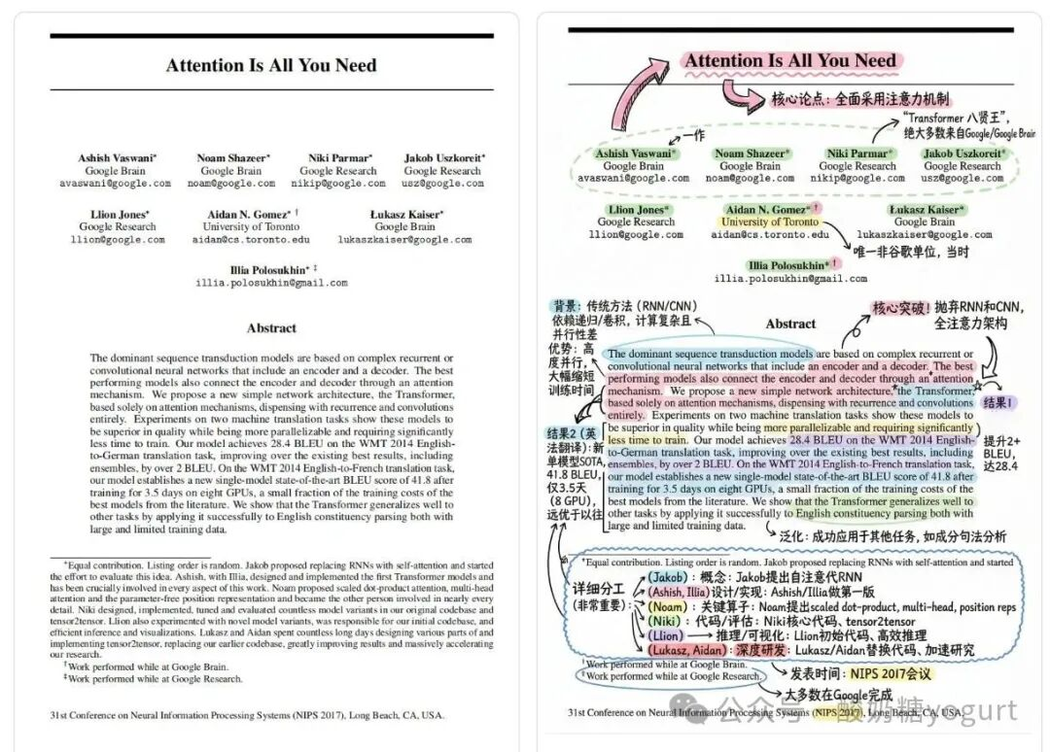

 |  |  |  |  |  |  |  |  |  |  |  |  |  |  |  |  |  | 请辅助我读论文的这一页，就在这张图上标注，用中文，可很详细，用圈内容、画箭头引用注解、马克笔高亮（多颜色，马卡龙色系）的形式，把重要内容和图片做精准、深入的阅读标注，手绘风格！高清图片。
 |  |  |  |  |  |  |  |  |  |  |  |  |  |  |  |  |  | 核心公式会被红笔圈出，箭头直接拽出关键变量的解释，它甚至会在旁边涂鸦个小插图帮你形象理解，马克笔高亮精准覆盖最该抠字眼的句子。

 |  |  |  |  |  |  |  |  |  |  |  |  |  |  |  |  |  | 分屏工作流 | 不要来回切
 |  |  |  |  |  |  |  |  |  |  |  |  |  |  |  |  |  | 我现在读论文的标准桌面就是：左屏放原始 PDF，右屏开 Gemini 或 NotebookLM（豆包也可）。

 |  |  |  |  |  |  |  |  |  |  |  |  |  |  |  |  |  | alphaxiv.org | 双屏问答形式读论文，上次清华博导也提到过它。
 |  |  |  |  |  |  |  |  |  |  |  |  |  |  |  |  |  | 这是一个人读论文永远拿不到的视角。 | 它最有意思的地方是，在 arXiv 论文旁边叠加社区讨论。你看这篇论文的时候，同时能看到其他研究者留下的评论：大家真正认可的贡献点、这个结论有没有被后续工作推翻等等。
 |  |  |  |  |  |  |  |  |  |  |  |  |  |  |  |  |  | 这点对筛论文尤其有用。有些文章初看写得很漂亮，但翻一下讨论区，就会发现很多人都在质疑同一个核心假设；也有些论文正文写得并不讨喜，但社区里已经有人帮你指出它真正厉害的地方。这些信息差，能省很多时间。
 |  |  |  |  |  |  |  |  |  |  |  |  |  |  |  |  |  | 像一个温柔的老师一样引导我思考，用最简练的语言直击要害，还原作者的讲故事逻辑，并补充 1–2 个最关键的技术实现细节

 |  |  |  |  |  |  |  |  |  |  |  |  |  |  |  |  |  | 核心创新点在哪、铺垫性背景在哪、哪些是作者的假设而不是结论

 |  |  |  |  |  |  |  |  |  |  |  |  |  |  |  |  |  | 请你扮演一个温柔的科研老师，帮助我我深度理解这篇论文。请按以下结构回答：一句话核心创新点：用最直白的语言说清楚这篇文章到底新在哪。作者讲故事的逻辑：用箭头（→）画出从问题到结论的论证链条。最关键的一个技术细节：挑出实现上述创新的最核心方法或公式，用比喻形象生动帮我理解。一个值得质疑的假设：指出作者基于哪个可能不成立的假设，并说说你的看法。请基于论文原文，避免泛泛而谈。

 |  |  |  |  |  |  |  |  |  |  |  |  |  |  |  |  |  | ✨ 私藏小 Tip：

 |  |  |  |  |  |  |  |  |  |  |  |  |  |  |  |  |  | 分享个个人的小习惯：我平时是 Gemini、Claude、ChatGPT 混着用的。这三家现在的“性格”其实挺明显的：
 |  |  |  |  |  |  |  |  |  |  |  |  |  |  |  |  |  | Gemini：吞吐量大，啃长文本和超大附件不费力；
 |  |  |  |  |  |  |  |  |  |  |  |  |  |  |  |  |  | ChatGPT：思路活，适合用来头脑风暴、搭框架和破冰；
 |  |  |  |  |  |  |  |  |  |  |  |  |  |  |  |  |  | Claude：像个稳重的真学霸，深度理解、润色文字、撸代码极其细腻。
 |  |  |  |  |  |  |  |  |  |  |  |  |  |  |  |  |  | 如果你跟我一样有轻微的选择困难症，或者遇到复杂问题想多试几个模型，可以试试多模型聚合网站，把同一个问题同时丢给几个顶级模型一起回答。

 |  |  |  |  |  |  |  |  |  |  |  |  |  |  |  |  |  | 把阅读的主动权，从 AI 手里抢回来。
 |  |  |  |  |  |  |  |  |  |  |  |  |  |  |  |  |  | 现在用 AI 读论文太容易了，一键生成摘要，几秒钟提炼创新点。但这种毫不费力的流畅感往往是骗人的。
 |  |  |  |  |  |  |  |  |  |  |  |  |  |  |  |  |  | AI 的角色是帮咱们“定位”和“降维”，但“理解”和“内化”这最后一步，任何工具都无法代劳。
 |  |  |  |  |  |  |  |  |  |  |  |  |  |  |  |  |  | 读文献从来都不是拼 KPI。
 |  |  |  |  |  |  |  |  |  |  |  |  |  |  |  |  |  | 走马观花看 100 篇，不如真正看明白 10 篇。

Sheet6
黄金思维圈

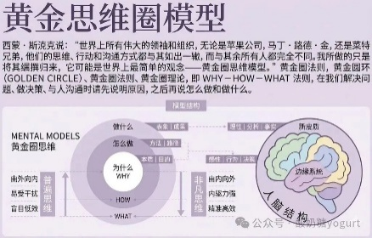
大多数人的表达，只有“皮肉”，没有“骨架”。
那个著名的黄金思维圈（Why-How-What），本质上不是一种表达技巧，而是一场关于“能量流向”的博弈。
平庸的沟通，是自外向内的。他们迫切地抛出 What：结论、要求、指令。这种表达是轻浮的，它漂浮在半空中，试图强行降落在别人的认知领地里。
没有 Why 支撑的 What，在对方耳中，只是需要处理的额外负担。
而真正有重量的表达，能量是从核心炸裂开来的。
它是自内向外的。先有那个无法撼动的 Why（为什么这件事必须存在），再有 How（它如何落地），最后才是顺理成章的 What。
由内而外的表达，不是在“要求”对方，而是在“同频”对方。
看清这个逻辑的瞬间，我突然意识到，那次组会的尴尬，不是因为我人微言轻。而是因为我扔给师兄的，是一个没有根的“噪音”。
我也终于明白，为什么introduction如此重要。为什么建立目标如此重要。以此类推，很多很多事突然就明白了……

如果重来一次
我会这么说：
我们听汇报时，有一部分注意力其实一直在猜——他还有多少页，快讲完了吗，我现在跟上了吗。这个猜测本身就在消耗我们。如果页码旁边加上总页数，这个消耗消失了，听众的注意力可以真正落在你说的内容上。
Why 在前，建议就有了重量。
同一个操作，两种表达。一个是噪音，一个是信号。

我们实验室导师，做了几十年工程，每次开会都问同一个问题：
你为什么要做这个研究？
不是问方法，不是问数据，是问这个问题从哪里来。
他说，以发文章为目的做科研，最危险。你会开始臆造问题，制造一个没有根的答案。
我以前觉得他在讲科研方法论。
现在明白，他在讲思维方向。
论文结构为什么是 Introduction → Methodology → Results?
不是格式要求——是 Why → How → What 的外化。
一篇没有清晰 Why 的论文，地基是空的。读起来总有哪里不对劲，却说不清楚在哪。

高级思维是反直觉的
我的人生导师说过一句话，我一直记着：
低级思维的人，遇到事情，第一反应是情绪。不管三七二十一，先把自己误导了。问题越来越糟，根本没解决。
情绪化反应，是最极端的 What 模式。
有刺激，直接输出，中间没有停顿，没有 Why，没有 How。
高级思维不是更聪明，是在刺激和反应之间，硬生生插入了一个问题：
我为什么要这么做？
这一个停顿，改变的不是行为，是行为的根系。

很多人说自己没有执行力。
真正的问题，是目标没有 Why。
「我要发三篇论文」是一个 What。
没有 Why 撑着，遇到第一次失败就断了。不是意志力不够，是这件事和你之间，没有真实的连接。
目标不是数字，是理由。数字没有温度，理由才能续航。

从 Why 出发，不是一种表达技巧。
是一种思维方向。
一旦建立，你说的每一句话气质都不一样了。
别人感受到的，不是你说了什么——是你为什么说。
而 Why，是装不出来的。

从明天开始，每次开口之前，先问自己一个问题：
我为什么要说这句话？
如果你答不上来，闭嘴就是最好的选择。
因为没有 Why 的表达，不是沟通，是噪音。
而这个世界，已经够吵了。

Sheet5
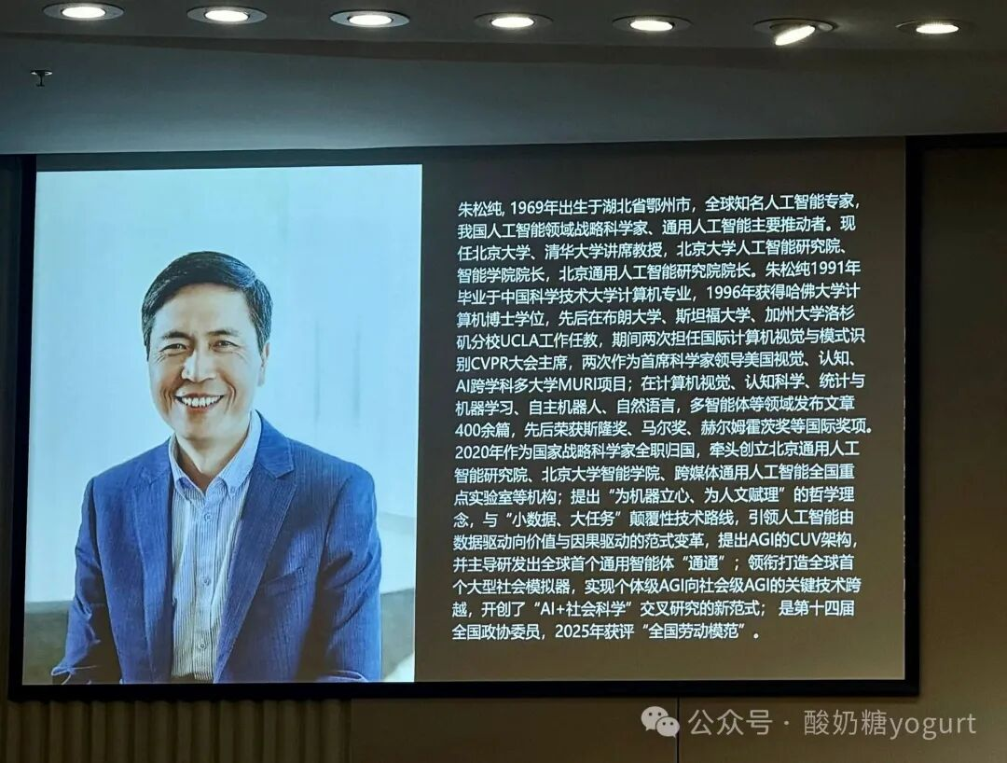
禁止拍照，禁止录音，禁止录像。
我只能收起手机，捏着笔，把身子往前倾。
这反而是种馈赠——被迫真正地在场。我们太习惯躲在屏幕后面了，拍照、录音、做笔记，看起来很认真，其实只是在“收集信息”，而不是在“真正思考”。
台上的朱松纯老师，比想象中随和，像位老长辈，没有顶级科学家的锋芒。讲座以对话形式展开，他没和我们聊宏大叙事，只聊他是怎么一步一步走过来的。

1. 关于方向：方向不是想出来的，是走进去才找到的
他从中学讲起。
一路努力，考进中科大。在那里，他第一次遇见 AI——不是作为一个备选职业，而是一种真正的召唤。他说那是他确认“这件事我愿意做一辈子”的时刻。
后来申请出国，意料之外走进哈佛读博，把兴趣一步步做成了终身事业。
这听起来像一条直线，其实每一个节点都是一次赌注。
这里有一个被大多数人忽略的真相：
方向比努力更重要，但方向本身无法被提前规划。
它只能在行动中被发现。
朱老师没有在进中科大之前就知道 AI 是他的路。他是先进去了，遇见了，才确定的。
这个顺序藏着一个反常识的智慧：
你必须先在不确定中行动，确定性才会出现。
我们太多时候被“确定性”困住了——等想清楚了再出发，等准备好了再行动。结果就是，永远在等待中错过。

2. 关于运气：运气真实存在，但它只落在某种人身上
朱老师谈到了机会和时代。
他们那一代人，赶上了九十年代全球化浪潮刚刚涌起的时代。开放、向外走、拥抱世界——是那个时代给年轻人最大的礼物。他赶上了。
朱老师没有回避运气。
这让我有点意外。站在他那个位置，很多人会把一切归结为努力和选择，把运气从叙事里悄悄抹掉——因为承认运气，好像会稀释自己的成就。
他没有。
否认运气，是一种傲慢。过度依赖运气，是一种懒惰。
真正的智慧是：
把自己打磨到足够好，好到运气来临时，你有能力接住它。
运气从来不是随机的。它只会落在那些准备好的人身上。
但这里有个悖论——你永远不知道运气什么时候来，所以你必须一直准备着。
朱老师接住了。

3. 关于动机：在顶点选择回来，是另一种野心
最让我佩服的是朱老师在学术巅峰选择回国。
并非因为外面不好，而是因为他想用自己所学，做一件真正有价值的事。
这让我想到一个问题：
我们做选择时，到底在选什么？
很多时候，我们是在逃：逃离穷困、逃离无聊、逃离平庸。这种选择的终点是“不要什么”。
但朱老师不一样。他是在奔向：奔向某个他认为值得的使命。这种选择的终点是“要什么”。
逃离的人眼里是焦虑，奔向的人眼里是光。
因为逃离永远在躲避问题，而奔向是在解决问题。
他整场讲座，眼睛里都有光。

让我印象最深的，不是他的成就，而是他跟学生互动的方式。
没有距离感。没有「我是大人物，你们要仰视我」的气场。整个场子轻松得像在聊天。他更像一个长辈，在分享他这一路怎么想、怎么选、怎么错、怎么走过来的。
这让我想到一个问题：什么是真正的影响力？
不是让人仰视的权威感，而是让人放松的真诚。因为只有在放松的状态下，人才会真正思考，而不是被动接受。
真正的强者，不需要用权威感来撑场面。他们的影响力来自于“我愿意听”，而不是“我必须听”。
讲座结束，学生们一窝蜂涌上去。我挤不进去，但能听到他们的问题——关于选择、关于时机、关于如何判断，都是真正在思考的人才会问的问题。没有距离感，才有真正的交流。
我想，这才是影响力的本质。

这场讲座没有录像。也许这才是它本该有的样子：不被储存，只被经历。
我们太习惯追求“可复制的知识”了——记笔记、存录音、截图金句，好像只有能带走的东西才有价值。
但有些东西，恰恰是因为“带不走”，才真正留下了。

这场讲座的主题是“选择与被选择”。
听完之后，我终于理解了这五个字背后的逻辑：
关于方向——你选择进入一个领域，方向会在行动中选择你。
关于运气——你选择持续准备，运气会在某个时刻选择你。
关于动机——你选择奔向使命，使命也会选择认出你。
选择与被选择，从来不是两件事，而是同一件事的两面。
最好的人生，是你主动出发，然后在某个瞬间，被你想要的东西认出来。那一刻，你知道，这就是你的路。

Sheet7
清华博导教我的独门方法「π型创新」：科研 idea 咋找？把你自己变成那个分子
我上过太多关于"创新"的课。
悬而未决的概念，说了等于没说的鸡汤，看起来很酷但用不上的方法论。
所以这次去之前，我也没抱期望。
但老师第一句话就让我惊了：
“让自己成为这个研究对象，不要从外面观察它。”
我心想：啊，还能这样？！
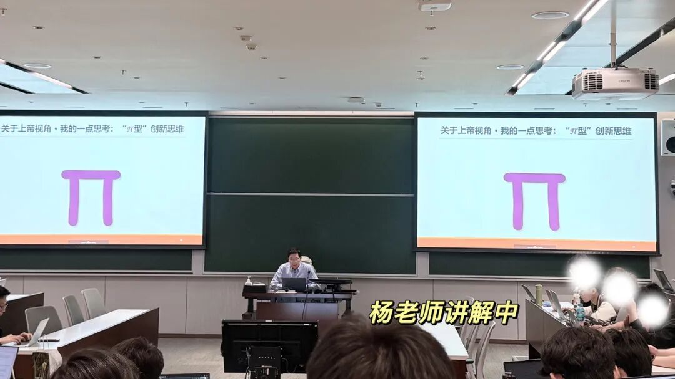

他说：前沿研究的创新靠的是一套思维动作，光有知识不够。
就三招：想象、反观、借鉴。老师管它叫：π型创新思维。
后来我发现，这三个动作我们的身体早就会了——
蹲下去（想象）→ 站起来（反观）→ 跨过去（借鉴）。三步画完，π立住了。
如下图。
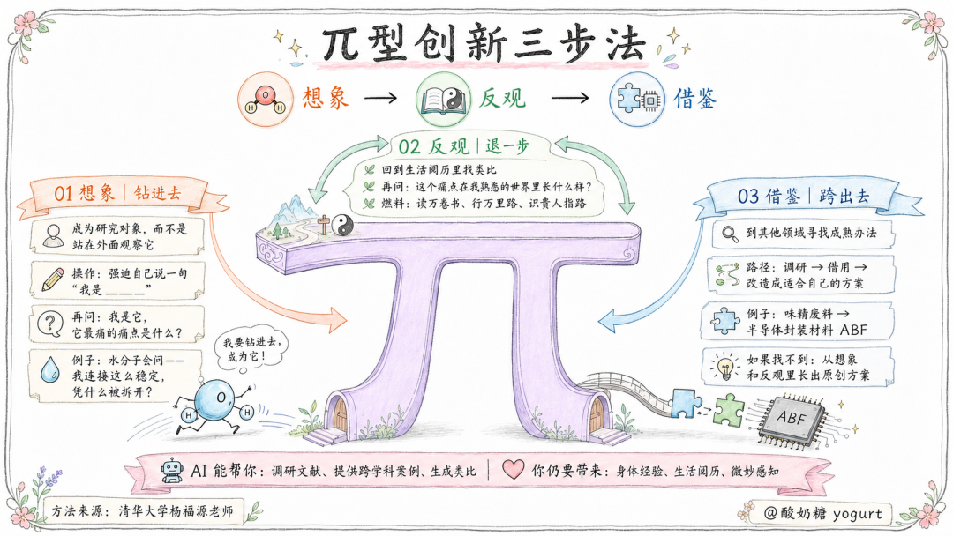
🌟记得这张图，建议收藏、截图保存。

01 蹲下去，钻进研究对象的内部
老师的第一句话就让我愣了。
"以共情者的身份去想象，成为你研究的那个对象本身，别站在外面观察它。"
这句话我反复思考了好几遍。
常规科研训练我们做旁观者。客观、中立、不偏不倚。我们在外面看、测量、记录。
但老师说的是：钻进它内部，成为它。
他举了一个例子。
把你自己想象成水分子。
旁观者看到的是"电解水，两个氢一个氧，在电场作用下分解"。数据有了，结论有了，论文可以写了。
但作为水分子，你问的是——"我连接这么稳定，凭什么被拆开？到底要多大外力才能拆开我？"
前者是记录现象。
后者已经摸到了这个系统最不肯松动的地方：键能、连接强度、发生变化的临界条件。
操作很简单：闭上眼睛，钻进对象内部去感受……用这个身份重新提问。
试一次就知道，大脑会切换到完全不同的思考模式。
这是视角切换带来的信息重组。当我们从一个全新的身份出发，你之前积累的碎片知识会被重新排列，露出新的连接。
蹲下去。蹲到和它同样的高度，你才能看到它真正在经历什么。

02 站起来，到你的阅历里找答案
想象让你站在了前沿，看到了微观痛点。你知道它卡在哪里了。
但怎么解决？
老师说："退一步，从想象再回归到现实，反观一下。从你熟悉的社会关系里，看看能不能找到解决方案。"
说白了，就是到我们的生活阅历里，找类比。
为什么成立？
老师用了一个概念：立体阴阳鱼。
古人画的是平面阴阳鱼——黑白互化。但把它立体展开，黑到极致就是白，白中有黑、黑中有白。微观物理规律和宏观人类社会现象，在深层是相通的。
我整理了一张表，以水分子为例：
社会经验 | 对应到化学 | 实际工艺
引入第三方制造矛盾 | 加 KOH 产生氢氧根 | 碱性电解水
施加强压力 | 极高温使分子裂解 | 高温 SOEC
引入说客 | 用催化剂分化紧密关系 | 催化剂电解
三种社会经验，直接对应三条技术路线。
这是 "其大无外，其小无内" 的实证。
但反观有个前提。
老师说得很直白：
“读万卷书、行万里路、识贵人指路。”
没有阅历积累，反观时大脑调不出联想。
随着做科研越来越多，我也觉得我们不能只读文献，还要读闲书、走天下、交朋友。这些东西在关键时刻，会变成你的创新燃料。
站起来。站直了，视野才开阔。生活里那些看似无关的经历，可能就是答案。

03 跨过去，他山之石，可以攻玉
想象找到了痛点，反观找到了类比。但有时候，我们的阅历里没有答案。
这时候你需要第三样东西。
老师举了一个让我印象深刻的案例。
味之素，一家日本食品企业。他们把生产味精的废料，做成了半导体封装绝缘材料——ABF。
这个材料现在占全球 95% 的市场。
食品加工行业里稀松平常的东西——废料处理、发酵副产物——到了半导体行业就成了颠覆性的创新。

这就是跨过去的本质，你的问题，答案可能在别人的废料堆里。
实操很简单：
1.调研、翻文献，看其他领域有没有人解决过类似问题。2.有，就借用，改造成适合自己领域的东西。3.没有——老师笑着说：
“那恭喜你，你就是跑在最前面的那个人。得靠自己从想象和反观里长原创方案。”
这句话我一直记着。
我们不需要成为另一个领域的专家，我们只需要知道那个领域有人解决过类似的问题，然后搬过来。
跨过去。而不是在自己的赛道原地打转。

课程后续
蹲下、站直、跨步。
三笔画完，π立住了。
上完这门课，比起学到什么新知识，我更强烈的感觉，是被解除了某种焦虑。
以前遇到一个全新的问题，我第一反应是焦虑，脑子里没有现成的答案，怎么办？
现在我知道，没有现成答案才是正常的。因为前沿研究，就是要在没人走过的地方走出路来。
"想象→反观→借鉴"这套动作，就是这条路的路标。
另外，我也在想：AI 到底能不能替代这套老师的π型思维？
部分能，但不能完全替代。
AI 可以帮你调研文献、提供跨学科案例、生成类比。但它做不到把自己想象成水分子。它没有身体，没有在人类社会摸爬滚打几十年的阅历，没有"读万卷书、行万里路"积累下来的那种微妙感知。

所以，π型创新的思维，恰恰就是 AI 时代最稀缺的：
蹲下去感受对象的能力，站起来回看阅历的能力，跨出去借办法的能力。
📚 下次遇到难题时，不妨试试。画一个π，然后写下三行：
我在研究什么？
我是它，它最痛的痛点是什么？
这个痛点在我熟悉的世界里长什么样？
记得带走：蹲下去、站直、跨过去🏃‍♀️。
也就是：想象、反观、借鉴。

写在最后
上次的v 型科研解析提示词反馈非常好（v 型提示词），我把这套“π型思维”也做成了一套提示词，发给几个朋友试过。有人说："比自己硬想快多了，蹲下去那一步太绝了。"
我把它放在了我的【高效科研知识库】里。如果你好奇或需要，可以加我微信：yogurt_6688。也欢迎一起交流学习。
如果这篇文章让你觉得有用，欢迎点赞👍、爱心💗、转发🔄，让更多人看到。我会分享更多 AI 时代的思考与实践、科研相关的内容，欢迎关注。

🎁往期你可能会喜欢的爆款文章：
清华博导教了 30 多年的读论文方法，AI 还是替代不了
讲好一个 V 型的科研故事，你的研究就立住了｜清华博导亲授的宝藏方法
请教清华博导后，我重新整理了 3 个 AI 读论文方法，毫无保留分享
清华｜智谱创始人唐杰：ai时代，你的PhD意义何在？
留言 5
写留言

知白
河南4天前
1
杨老师的高徒

嘉然今天吃什么Diana
北京4天前
小唐画的图都好可爱呀


酸奶糖yogurt
作者4天前

酸奶糖yogurt
作者4天前
希望能把这个系列内化吸收输出完整，形成体系

酸奶糖yogurt
作者4天前
欢迎补充其他常用找idea方法
已无更多数据

Sheet8
清华一场AI分享会，举手的人不到3%｜那一刻，我才看清自己在AI第几层
最近，我和一位清华计算机学院的朋友聊了很多大模型 AI 相关的，学习到一些高级操作，他是真的很厉害……
聊天中，我说起三个月前听一场讲座时最触动我的几个点，他听完竟然说：
「我从你这里学到好多好多 hh」

我也很开心。
于是我把那份讲座笔记翻了出来，想认真写下来分享。
这一次，坐在我对面的朋友，换成了你。

01｜我最想分享的一张图：AI 生产力有五层
三个月前，我去听了一场清华「学术人生」分享。分享人是一位清华学姐，曾经是微软 Copilot 产品经理。
学姐把 AI 生产力分成了五层。
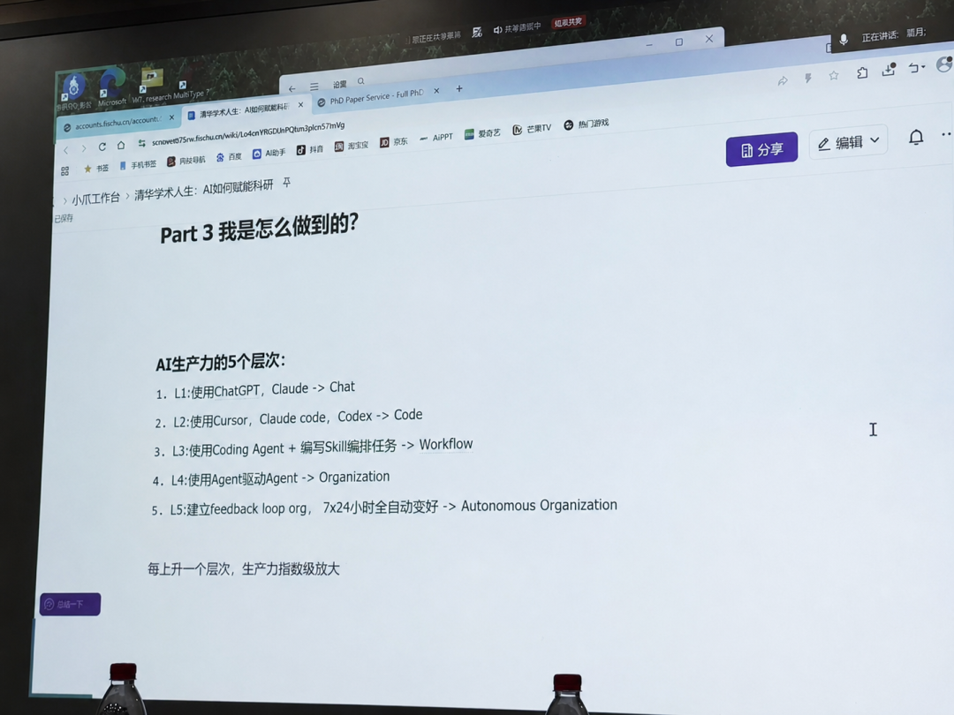
也就是：
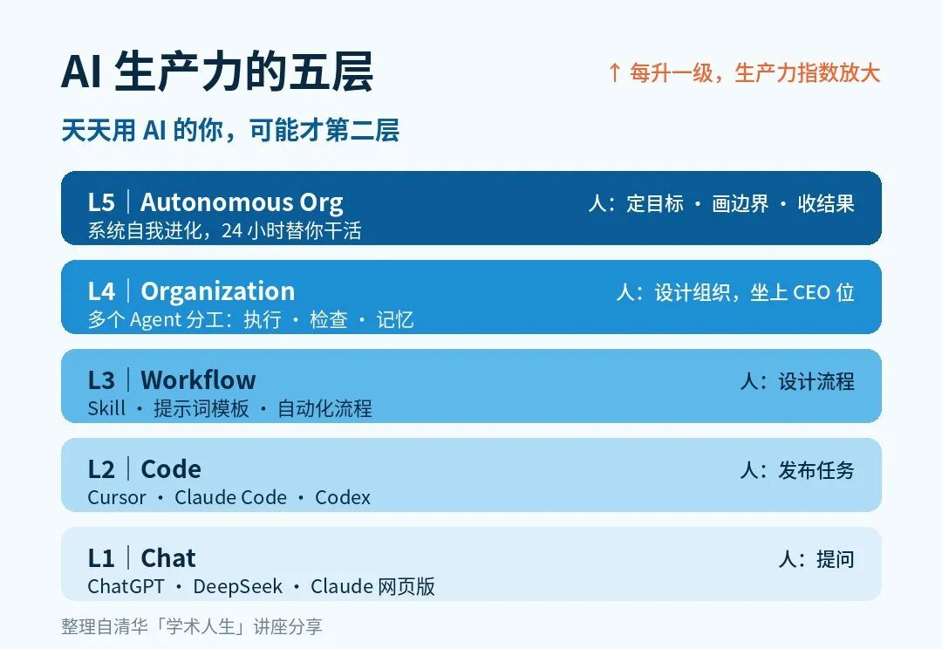
建议收藏好💡，截图保存。
这五层的名字听起来有点技术。
其实每一层，都能拿你手里正在用的工具，直接对号入座。
L1，Chat。 我问，它答。就是你最熟悉的那个聊天框：ChatGPT、DeepSeek、网页版的 Claude。人是提问者，AI 是一个博学的聊天对象。
L2，Code。 我交代任务，它直接动手。Cursor、Claude Code、Codex，都在这一层：丢给它一整个文件夹，它读完就开改；说一句「写个脚本」，它真的写完、跑通。人是任务发布者，AI 开始替你做事。
L3，Workflow。 我把一次成功的做法固定下来，下次直接跑，不必重新教。写好的 Skill、沉淀下来的提示词模板、能反复运行的自动化流程，都算这一层。人开始设计流程。
L4，Organization。 一个 AI 打工还不够。不同的 Agent 开始分工：有的执行，有的检查，有的负责记住长期上下文。你等于搭起了一家小公司，自己坐上 CEO 的位置。人开始设计组织。
L5，Autonomous Organization。 公司开始自动进化，24 小时不停帮你干活（好想拥有）：哪条流程好用，它留下；哪个环节拖后腿，它换掉。它自己开复盘会，自己改组织架构——你睡觉的时候，它在迭代自己。人只需要管三件事：定目标、画边界、收结果。
台上还在往下讲，我已经开始对号入座了。
我天天用 Codex，自我感觉挺先进，结果往这张图上一站：怎么才第二层？
学姐说，每上升一层，生产力都会指数级放大。
我第一次意识到：同样是「会用 AI」，背后的生产方式可能完全不同。
AI 能力的提升，本质上也是思维方式和做事方式的升级。
我记得，讲到这类工具时，她问了现场一个问题。具体是「用过 Codex 的请举手」，还是「写过 Skill 的请举手」，我已经记不清了。我只记得台下坐得满满的，但举起来的手却稀稀拉拉。
看台下，我好像已经走得不算慢；看那张图，我又分明才刚起步。
我当时就想：回去得好好研究研究，怎么才能够到 L4 💪。

02｜要用就用最好的：我历经千辛万苦也要为 Claude 花钱
学姐当时大意是：既然决定用，就尽量用能力更强的模型。
模型不同，最后能陪你走到的认知深度，也会不一样。
这句话打动了我。
而且整场讲座听下来，有个词的出现频率高得离谱：Opus（当时 Claude 里能力最高的一档）。
学姐讲自己的用法，提到 Opus。台下同学站起来提问，开口还是 Opus。那个下午我能记住的，就是这个词翻来覆去地响：Opus，Opus，Opus。
在那之前，我的用法很朴素：哪个便宜用哪个。模型之间的差距嘛，我默认可以靠勤快补回来，笨一点，多问两轮就是了。
可这场讲座之后，「用最强的模型」这个念头，像钩子一样挂进了我心里，直觉一直在小声催：试一试，试一试。
于是我真的去折腾了。网络、配置、订阅，一路踩坑，历经千辛万苦，才终于用上 Claude 的 20x。
它真的很贵，以我读研目前的收入，每次扣费前，我都要做一会儿心理建设。
我只是想看看：最好的模型带来的认知，到底有什么不一样。

03｜这场讲座后，我的三个改变
第一，我开始愿意为 AI 的能力上限付成本。
折腾的过程是挺狼狈耗时的……好在，最终用上了。回头看，这笔成本买到最值的东西，是一个更高的参照系。
我终于亲眼看到，最强的模型能把一个任务推到哪里，过程有多清爽；也是站在同一个位置，我看清了它推不动的地方，今天的 AI，边界在哪里。

第二，我第一次清楚地看见了自己的坐标。
以前我只知道自己会用 ChatGPT、Claude、Codex，也摸索着做过一些 Workflow，自我感觉还不错。至于这些东西在整张地图上算第几层，我从来没想过。
那张图，把 L3、L4、L5 一次摆在了我面前。我在这张 AI 生产力地图上的位置，一下子清晰了。
有了坐标，努力就有了方向，不再是“更会用AI”这种空话。
毕竟，方向比努力更重要。

第三，我开始重新打量手上的每一项任务。
以前接到一件事，我想的是：怎样把它做完？
现在我会多问一句：这件事，能不能智能化？
「智能化」不等于把整件事丢给 AI。我会拆开看：哪些步骤在重复，哪些能固定成 Workflow，哪些必须我来判断，最后怎样验收。
真正的变化：从“完成一次任务”，到“设计一类任务”。
让 AI 打工，我们去当管理者。
一次回答再惊艳，也会随着聊天窗口结束。
能被留下、被复用、被继续改进的，才开始接近真正的生产力。

04｜写在最后
这三个月用下来，我慢慢领悟出，这五层爬到最后，考的其实是同一门课：管理。
其实从认真用 AI 的第一天起，每个人就都在经营一家自己的小公司：AI 是员工，开新对话是招人，写 Skill 是培训，搭 Workflow 是定组织架构。
我越来越相信，一家公司能走到哪里，往往先取决于创始人能看见哪里。
三个月过去，我终于往上挪了一格，L4 快了，离 L5 更是遥远。
但我知道，我的小公司该往哪里走咯。

Sheet9
榨干一场学术会议的 5 个动作｜第一次赴美参会复盘笔记，再来一次我会这样做
这是我第一次参加学术会议。回国后，导师问我的第一个问题是：
「这次会议，你收获了什么？」
我乍一听有点懵——收获太满、太碎：人名、对话、观点、启发糊成一团。
得理一理。
理完发现，除了技术上的收获，还有另一类东西——它们不会出现在任何汇报里，却实实在在改变了我接下来做科研（又不仅仅是做科研）的方式。
如果重来一遍，我会有一些不一样的准备。
如何榨干一场学术会议的全部价值？
复盘下来，是五个动作。
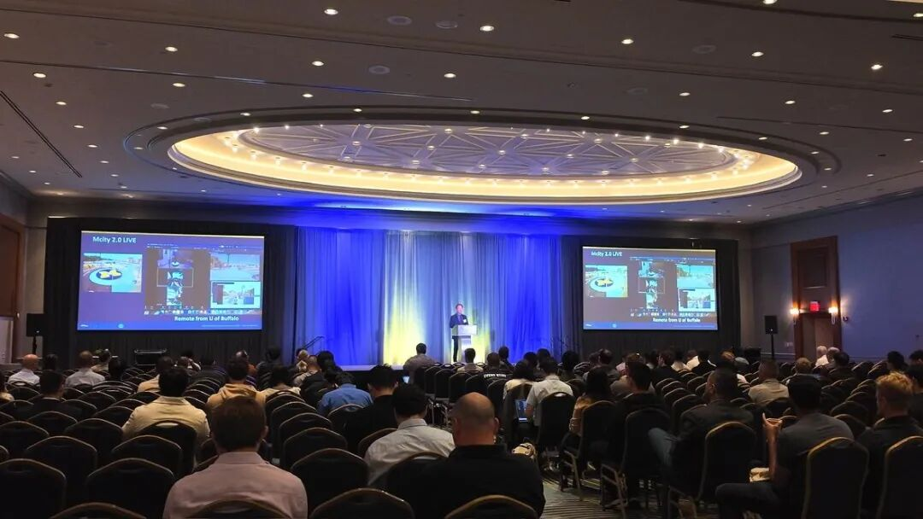

故事，从这个会场开始

01 先想清楚：我们为什么要参加学术会议？
说实话，出发前我也没认真想过这个问题——去，是因为文章中了、机会难得。
至于去干嘛？好像就是：听报告、拓展人脉、见见世面。
回来复盘时我才想明白：参会前最值得花的功夫，不是订行程，是想清楚——你到底是去干嘛的。
在我看来，去开会，其实是去做三件事。
去看地图。亲眼看看这个领域里最聪明的一批人，正在关心什么、争论什么。论文能给你知识，但给不了你方向感——方向感只能在现场长出来。
去被看见。学术影响力不是论文发了就自动长出来的，它需要你把自己的工作讲给别人听。
去听报告没说的。报告和论文，你在宿舍里都能看：slides 会流出，有的还有录像。你大老远飞过去，真正买的，是那些永远不会出现在任何公开材料里的东西。
总之就是：
不要只去听报告，要去听报告没说的。
想清楚这三件事，参会的姿态就变成了：从「来上课的」，变成「来寻宝的」。

02 我裸奔进场的代价，和下次的补救方案
这次我没有会前规划，失策。
倒不是没准备——签证、机票、行程、打印海报……出国参会的事务清单长得吓人，我一路被它追着跑，全部办完已经谢天谢地。
但也正因为这样，真正的功课被挤掉了：议程没细看，目标没想过，连自己海报的讲稿都没备。
回来复盘时，我想，如果重来一次，事务再多，我也要抠出一个小时。
就做两个动作。
动作一：做好规划。把议程和摘要丢给 AI，让它输出3个东西：
一张「赛道地图」——哪些主题和你强相关，哪里是热点和争议区；
一份「必聊清单」——3 到 5 个必须当面聊的人，认识他们，加上微信，再各配一个有深度的开场问题；
一份「舍弃方案」——哪些时段可以放心翘掉，去茶歇区和海报区。
二十分钟，就可以带着这份地图进场了。
动作二：写一份目标清单。比如：带回几条能直接用在课题上的思路、建立几个可跟进的联系、为自己的海报收集几条真实反馈。
为什么要列清单？
因为第一次参会的人，最大的敌人不是没事可做，而是可做的事太多。没有清单，你就会被现场牵着走，哪里热闹去哪里——最后每样沾一点，每样都没带走。
清单的作用不是让你多做事，而是给你「理直气壮不做某些事」的许可。
对了，会议期间你一定会撞见各种计划之外的有趣活动——去没问题，惊喜本来就是参会的一部分～只是每天花一分钟回看一眼清单，确认自己还在主线上。

03 最值钱的信息在茶歇里，不在报告里
我以前默认，茶歇就是用来上厕所和续咖啡的，毕竟，议程表上，它永远印得最小。
但这次会议，我一半以上的收获，都发生在这里。
第一天上午的茶歇，我听到人群里有人说中文，就凑了过去——一位清华学长，一位华东师大的同学，后来又加入一位在华为做研发的博士。
那一刻我心里冒出来的词特别朴素：终于找到组织了。
一个人在国外开会，孤独感是真实。
而「凑过去」这半步，成了我这次会议大半收获的起点。
茶歇的魔法大概就是：往前挪半步，午饭就不用一个人吃了。也许有一群人。
为什么说茶歇比报告还值钱？因为两个场合流通的，是完全不同的信息。
报告里讲的，是已经成功、已经发表、已经修饰好的东西——完整版论文里都有。
而茶歇和饭桌上的，是永远不会写进论文的东西：哪个方向有人试过、不可行；漂亮指标背后是怎么熬的；以及，研究者们真实的处境和选择。
举个我自己的例子。
那天晚宴，我和同桌的一位博士聊了很久——他的导师，是 CARLA 的创始人（做自动驾驶的，没人不知道 CARLA）。
就是这段对话，把我脑子里关于「发论文」的某个默认认知，敲出了一道裂缝。
对话的细节，先攒着，之后说。
这种对话，报告里听不到。
在非正式场合怎么聊出东西呢？我是这样的。
1. 从同胞开始。先找到能说母语的节点，再顺着群和饭局往外扩散——国际化社交不是姿势问题，是路径问题。
2. 问处境，而不问成果。成果，报告里都讲过了；人真正愿意聊、也聊得动情的，是处境和选择——「你接下来打算怎么走？」比「你的方法为什么 work？」更nice。
3. 揣一个自己真正好奇的问题，逢人就问。十个人的答案摆在一起，就是一份别处拿不到的小型调查，妙哉。
在会场里最宝贵的时间，曾以为是坐着听，现在发现，是站着聊。

04 差点逃掉的海报环节，成了我收获最大的两小时
出发前，我对海报环节的想象是：贴上去，站一会儿，拍张照，走人。所以，「准备讲稿」我没太当回事。
结果到了现场，一位老师说：待会儿，每个人都要把自己的海报讲一遍。
老师就站在旁边看着，硬着头皮上了。
第一遍，2 分钟，整体讲，讲得一般般，中间还卡了壳。
后面，每来一个新的人，你就得把自己的工作，再讲一遍。
讲到第三遍，我发现自己已经能比较流利地用英文介绍论文了。
讲到第五遍，更神奇的事发生了——我对自己的这个工作，居然冒出了几个新的理解。
（And：那种逃无可逃的场合，真的会逼出一点你自己都不知道的潜力。）
而人也一个接一个地来：韩国的研究者、德国的博士生小姐姐、在爱丁堡读博的小哥、Umich 做博后的前辈……连那位让我们挨个讲的老师，也在我们讲的时候拍了张照。
我原本以为讲完就没啥了，结果在海报前一直站了2 个小时。

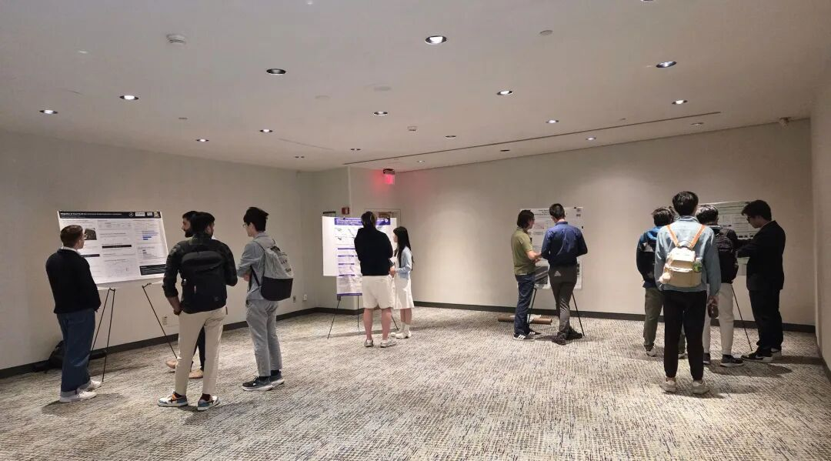 最意外的收获，就来自那位拍照的老师。他和我聊起这个领域正在发生的范式变化：以前是先做几年 research，再做 demonstration，最后才部署；现在，越来越多的项目要求一开始就部署进真实环境，在真实问题里边跑边改。
我听完，脑子里瞬间蹦出《实践论》。这段对话，还给了我一个重新审视自己研究路线的角度。
一场我差点想逃掉的海报展示，成了我这次会议里信息密度最高的两个小时。
后来我想明白了为什么。
口头报告是一对多的广播：提问要抢麦，要当着几百人开口，问完也就一个来回。
海报前是一对一的对话：每一个愿意站到你面前的人，都已经被你的题目筛选过一遍——能深聊二十分钟的机会，整场会议里只有这个环节稳定供应。
裸奔上场都有这么大收获——如果你认真准备了呢？
2个我复盘出来的动作：
1. 给海报准备一个 30 秒版本和一个 2 分钟版本的讲稿；
2. 根据自己的研究痛点，再准备几个反问对方的问题，把「被参观」变成「对话」，并学习别人的研究经验。

05 开完会别急着躺平，会后 48 小时要做的事
还记得开头那个问题吗——「你收获了什么？」
我后来想明白了，被问懵不是因为没收获，而是因为——
会议给你的是原材料，不是收获。原材料不加工，放几周就馊了。
参会是几天高强度的输入。但只有输入，是不够的——
只有经过梳理的输出，才能把别人的东西，变成自己的。
（第4节其实已经替我证明过一次：有些理解，是讲出来的。讲，就是输出。）
所以，学术会议闭幕式不是终点。会后 48 小时，才是把收获真正收进口袋的时候。
我的做法不复杂：会议期间随手留下的碎片——语音流水、关键词、聊天记忆——回来后，统统丢进我的「AI 第二大脑」里沉淀下来，慢慢变成长期陪着我的资产。
整理到最后，我一定会让自己回答一个问题：
「这场会议改变了我对什么的看法？」
导师再问「你收获了什么」，这段回答就是现成的。
我被问懵过一次，希望你不用。

写在最后
回到第一节那个问题：我们为什么要参加学术会议？
会议本身，从来不保证你带走什么。它只是把几百个和你同赛道的人，连同他们脑子里那些永远不会写进论文的东西，在同一栋楼里放上几天。
而这趟会给我的最大收获，其实前面哪一条都不是。是一种很难量化的东西——心气。
在实验室待久了，世界会不知不觉缩成手头那两个实验、那一篇论文，有时候越做越怀疑意义。
而身处会场，看见全球最聪明的一批人在为什么争论、向什么押注，实验室里的「信息茧房」啪地一声破掉——
你会突然重新看见：自己的课题，在整张地图上的位置。
也许你会因此更笃定——手头这件事，值得认真做下去；也许恰恰相反，你会想去寻一个更有意义的问题。
两种都好。破掉茧房的人，总比出发前更有方向。
技术上的收获，交给论文保管。
撑开的眼界、涨起来的心气，我们自己随身携带。

离场前，和两位老师合了张影

 最后想说，其实我一直在做一件事，把那些只可意会的科研经验，变成看得见、用得上的知识，这篇是「要是我早点知道就好了」系列，每一个踩过的坑，我都会写下来，沉淀进我的 AI 赋能的「高效科研知识库」

Sheet10
讲好一个 V 型的科研故事，你的研究就立住了｜清华博导亲授的宝藏方法
“会讲故事，是做科研最被低估的能力。”
这学期上《科研伦理与学术表达》，上次写了八要素法那篇文章后，好多朋友来问：“你们老师还讲了什么？”于是，便有了「科研开悟」系列的第2篇。
这次我听得格外认真。
老师讲了一张图。
我一开始以为又是一个方法论框架。
但老师说：
「这个图如果想通了，它是个宝藏。」
下课后我脑子还热热的，很激动，那种“悟了”的感觉又来了。
因为我意识到——原来那些让人一听就懂、一听就服的研究，背后都藏着同一个结构。
今天我迫不及待想把这个 V 型科研模式拆给你看。
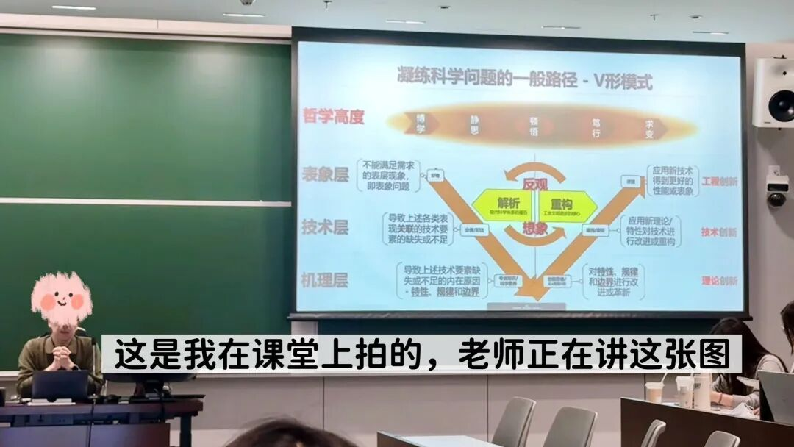

01 科研问题有三层，大多数人只看到第一层
你有没有遇到过这种情况——导师问你“科学问题是什么”，你说了半天，导师摇摇头说：“你说的是工程问题”？
这背后有个根本性的认知鸿沟：
大多数人看到的是“现象”，而科研要求你看到“为什么会有这个现象”。
老师说得特别清楚：
「大家在提出研究问题的时候，面对的不是一个平面的问题，而是一个立体的结构：表层是表象层，中间是技术层，再往下是机理层。」
听到这里，我还没完全懂。
但我大概知道——这套框架，本质上是在训练你换一双眼睛看世界。
我想继续听下去。

三层结构：表象、技术、机理
我用模型训练的例子来理解这个框架——
第一层，表象层——“哪里不对劲？”
模型过拟合、泛化能力差、训练不稳定——这些是现象，是“哪里不对劲”。
发现这一层靠的是好奇心，但好奇心是最廉价的，人人都有。
停在这一层的人，会说：“我要解决模型过拟合问题。”
这不是科学问题，这是一个愿望。

第二层，技术层——“用什么手段没搞定它？”
追问一步：模型为什么过拟合？可能是正则化不够强，可能是网络结构太复杂，也可能是模型容量与数据复杂度不匹配。
这一层是已有技术手段的边界在哪里——现有方法为什么解决不了？缺少什么工具？
停在这一层的人，会说：“我要加 Dropout 和数据增强来抑制过拟合。”
这是工程师的答案，不是科学家的答案。发论文能发，但没有灵魂。

第三层，机理层——“模型为什么要这样学习？”
再追问：过拟合的本质是什么？可能是 SGD 的隐式偏置在起作用，可能是双下降现象背后的机制，也可能是 flat minima 与泛化能力的内在关联。
这才是科学问题——你在问的是学习规律本身。
到了这一层，你才能说：“我发现了某个机制，这个机制以前没人清楚，正是它导致了过拟合，所以我基于这个机制设计了新的训练策略。”
这叫有根的树，而不是插在花瓶里的鲜花。

就像你去看病。
表象层，就是“我肚子疼”。技术层，就是医生问你：“是饭后疼还是饭前疼？是持续疼还是阵痛？吃了止痛药有没有用？”机理层，就是医生通过检查发现：“你这是胃黏膜受损，胃酸分泌过多导致的。”
如果医生只停在技术层，给你开止痛药，你当时不疼了，但过两天又犯了。
只有找到机理层的根因，才能真正治好病。

02 V 型路径：先往下挖，再往上建
讲完三层结构，你可能会问：那我该怎么做？
老师说：
「我们做研究、提问题的核心原则，就是从表象入手，深挖机理找到本质，再重新构建解决方案。」
这就是 V 型路径。
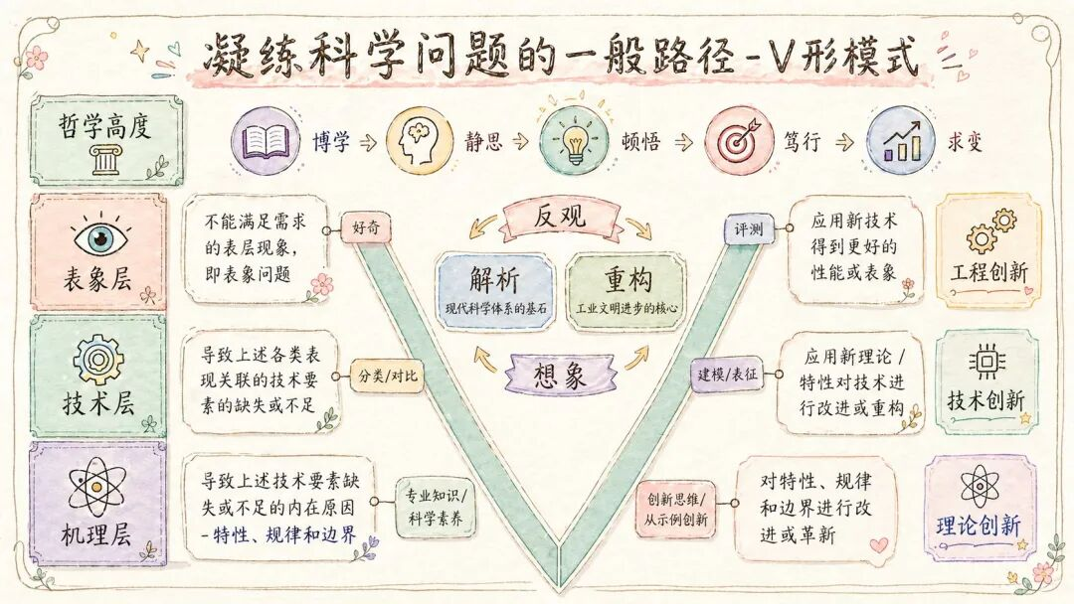
向下挖，越挖越深，深入机理，找到本质。这是 V 的左侧，是解析的过程。
然后触底反转，向上建，把新认知转化成新技术、新方案、新系统，最终落地到可被验证的应用层面。这是 V 的右侧，是建构的过程。
就像盖房子。 你不能直接在地面上搭框架。你得先往下挖，挖到坚实的地基，打好桩，然后才能往上建。地基挖得越深，楼才能盖得越高。
科研也是一样。你对机理理解得越深，你的方案才能站得越稳。
但很多人做不到完整的 V 型。
老师说了一句让我印象特别深的话：
「但要做重构的时候，你会发现未必一定要走机理层，直接从技术层也能完成建构。可这样一来，往往会让人觉得你的研究没深度、水平不够、不够出彩。」
很多人只做右半边——直接从技术层重构，跳过了机理。 文章能写，数据也漂亮，但答辩时被问三个“为什么”就哑火了。因为你的方案没有根，经不起追问。
也有人只做左半边——把机理分析得头头是道，但没有落地的解决方案。 发完论文对世界没有任何改变，这样的研究也很难有真正的影响力。
V 型的力量在于完整性：你先把问题的根挖出来，再用这个根生长出新的解决方案。 逻辑自洽，无懈可击。
老师最后总结：
「如果你能先向下深挖机理，再向上落地重构，讲好一个 V 型的科研故事，那你的研究就立住了。会讲故事，也是做科研特别重要的能力。」

03 从哲学高度看这件事
到了机理层，你以为到头了——没有。
「除了这几个层次之外，还有一个更高维度，就是哲学高度。」
机理层解决的是“这个领域里这个问题的规律”。
哲学高度问的是：这个规律，和其他领域的规律，是不是同一件事？
湍流的混沌、神经网络的过拟合、股市的崩盘，表面上毫无关系，但底层都是复杂系统在临界点的行为。
牛顿看见苹果落地，没有停在“东西会掉下来”。他继续往下问：天上的月亮、地上的苹果，是不是被同一种规律牵着走？
这一问，就把“苹果为什么掉下来”和“月亮为什么不掉下来”变成了同一个问题。
他挖到了万有引力。
能在哲学高度思考的人，看到的不是一个个具体问题，而是规律的形状。 他们能把 A 领域的洞见迁移到 B 领域，这就是为什么真正的大科学家往往能跨界。
不是每个人都要做到这一层。
但你知道科研可以深到这里，很多事情就不一样了。

04 为什么要讲 V 型故事？
很多人不是没有做事，而是讲不清自己做的事为什么重要。
V 型故事的价值在于：它把“工作量清单”改造成“因果链”。
一个散的故事是：
我做了 A，又做了 B，还做了 C，最后效果提升了。
一个 V 型科研故事是：
我先看到一个表象问题，发现现有技术之所以不行，是因为背后有一个更深的机理约束。于是我从这个机理出发，重新设计了技术方案，最后回到表象层验证：原来的问题确实被解决了。

我从这个框架里突然明白了两件事：
第一，为什么导师们总强调“从工程问题出发”。因为工程问题往往藏着最真实的表象层矛盾。从真实问题出发，你才能挖到有价值的机理层空白。如果只是凭空想一个科研问题，很容易陷入“有创新但无意义”的困境。
第二，我之前的论文。 我最开始一直停在技术层——我做了什么、实现了什么（其实我讲不清楚）。直到导师点了一句：“你这个问题本质上是 xx。”
我一下子就通透了。
他其实是在帮我从技术层往下挖到机理层。当我能从机理层解释“为什么有效”，我的论文就有了灵魂。
直到这次听老师讲 V 型模式，我才明白——原来当时老师做的，就是帮我走完了这个 V 字。

05 顿悟之后不能止步，得立刻行动
老师最后说了一段让我印象特别深的话：
「从哲学高度来看，科研的‘开悟’不止于此。顿悟之后不能止步，只看透世间万物的内在规律还不够，我们不是单纯的求知者，作为科研工作者，更要立刻行动、落地实践。除此之外，还要全面复盘、持续反馈、灵活求变。」
看透规律还不够。看透了，必须立刻行动。
理论停在脑子里会腐烂。只有被实践检验过的认知，才会真正成为你的东西。
真实的科研从来不是一次成型的 V 字，而是“建构→失败→反观机理→再次重构”的螺旋上升。 失败不是终点，而是在告诉你：你对机理的理解还不够深。
练多了，这套框架会变成你的直觉。你看问题的时候，会自然地往下多问一层；你想方案的时候，会自然地往上多建一层。
那时候，你自己就是那张图。

很多时候，我们缺的不是努力，而是把努力组织成意义的能力。
V 型模式不只是科研方法，它是一种把复杂工作讲清楚的能力——从表象往下追到机理，再从机理往上长出重构。
我想，一个研究、一份汇报、一段职业经历，底层逻辑都是一样的，只有讲清楚这条因果链，才不只是堆材料，而是真的立住了。

06 V 型模式有什么用？
最直接的用处，比如写论文时不容易散、答辩时不容易慌、选题时不容易随波逐流。
还有一个更隐秘的用处：你会更爱自己的研究。
因为当你只停在技术层，你很容易觉得自己每天都在调参、补 bug、赶 deadline。
但当你慢慢看见它背后的问题，看见它为什么值得做，看见它和更大的世界有什么关系，研究就不只是任务了。
它会开始长出意义。

写在最后
听完这节课，我做了一件事：把 V 型模式整理成了一套提示词。
如果你现在就想看看这个 V 型模式的魔力，我设计了一个提示词——把参考文献丢给 AI，它就能直接把这篇文章的 V 型故事给你讲出来，还告诉你它到达了哪一层以及可以怎么改进。
我自己试过，也给大佬朋友试过，他看完说：“你这个绝对牛。”（听到这句我开心了一整天）
这个提示词全网独家，是我自己发明的。 如果你想试试，加我微信 yogurt_6688，我分享给你~

其实我一直在做一件事：把那些只可意会的科研经验，变成看得见、用得上的知识。
希望我们踩过的坑，能帮助别人少走一些弯路。所以除了这个 V 型文献拆解提示词，我还把这个 V 型模式科研方法论整理成一个工具箱。
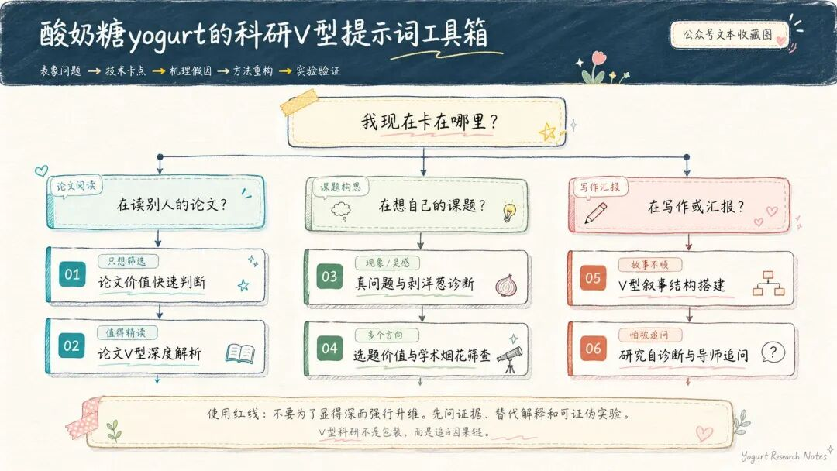
这些都放在了我的 AI 赋能的高效科研知识库 里，当然，核心是保持自己的思考和判断力。

如果你也在科研/学习路上摸索，欢迎关注我。 我会持续分享真实好用的科研方法和工具、我走过的弯路和经验、AI 时代的一些深度思考。
也欢迎加我微信，一起聊聊你的困惑和想法。

Sheet11
对我启发最大的论文写作视频，常看常新
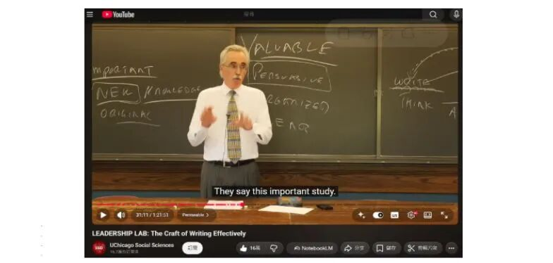
来源：Larry McEnerney，芝加哥大学写作项目主任
LEADERSHIP LAB: The Craft of Writing Effectively
YouTube 10 万+ 点赞
经典就是经典。本视频主要针对研究者写作，而非学生写作。
重刷芝加哥大学写作项目主任 Larry McEnerney 的讲座，又被击中了。他办公室常年备着一盒纸巾——教授和博士生常在那里崩溃：提案被拒，论文发不出去。但问题往往不是写得不好，而是从一开始就搞错了目的。

01 写论文是为了把自己的 idea 表达清楚吗？
根本不是。
老师说，学术写作的真正目的是改变读者的想法。
细想的确。“传达”是“我说清楚了”，“改变”是“你想法不同了”。写完觉得表达清楚就满足，这是学生思维，不是研究者思维。
举个例子：比如我之前研究的是 3D 场景重建，用 3DGS 做渲染优化。我一开始写论文的时候，花了大量篇幅解释“我的模型是怎么工作的”“我用了什么参数”——因为我觉得这些很重要，我花了好几个月搞懂的东西。
但导师问我：“So what? Who cares?”
我才意识到，没有人在乎我的模型细节，除非我先告诉他们：现有的 3DGS 方法在处理动态场景时有什么问题，而我的方法能改变什么。
读者不欠你这份欣赏。

02 为什么别人会读你的 paper？
因为有创新？
因为论文写得通畅有条理？
都不是。
McEnerney 举了个例子：现在数一数这个房间里有多少人——这是新知识，全世界没人知道这个数字，百分之百原创。有人会读那篇论文吗？
不会，因为没有人在乎。
原创是最低门槛，不是价值本身。
价值只有一个标准：你回答了读者真正在乎的问题。
回想我本科做过的一个深度学习项目，设计了一个新的损失函数，在某个数据集上提升了 2% 的精度。论文投出去，审稿人直接问：“这个数据集有人用吗？这 2% 的提升能解决什么实际问题？Benchmark呢？”
我才明白：原创在价值面前一文不值。如果你的创新没有回答读者在乎的问题，写得再好也是零。

03 为什么你的论文读起来像废话？
绝大多数人对过渡词的理解完全错了。
以前改论文，我总执着于“丝滑”，选择避开转折词，觉得这样显得逻辑连贯。但这个视频让我明白，这其实是在粉饰太平。
And 是平庸，But 才是权力。
And 是“我继续说”，But 是“你们错了”。
学术读者的本能是挑战和质疑。优秀的写作本质上是在制造张力。But/However这些词不是过渡词，是信号弹——告诉读者：这里有一个值得你停下来的问题。
如果你不敢用 But，说明你根本没发现真正的矛盾，你的研究也就不值得存在。
想起高中老师教我们做阅读时找 But，是为了拿分。现在终于明白为什么 but/however 后面总是有答案——它意味着：我看到了前人没看到的漏洞。
你的“But”在哪里，你的价值就藏在哪里。

04 文献综述的作用是什么？
介绍研究背景？
No.
别再把文献综述写成“勤奋展示”了。
学生式的综述： A 说了什么，B 补充了什么，C 又做了什么。专业学术级的综述： A 提出了核心观点，But B 的发现与之直接矛盾，而这个问题至今无人能解决。
两个词的差距，读者感受完全不同——前者是背景，后者是一个等待被解决的问题。
我之前写过一篇关于神经辐射场（NeRF）的综述，列了 20 多篇论文，每篇都总结了方法和结果。审稿人直接说：“我看到了很多论文，但没看到问题在哪里。”
后来我重写，改成：“现有方法都假设场景是静态的，But 当物体运动时，这些方法全部失效——这就是我要解决的问题。”
文献综述的唯一作用： 利用前人的肩膀，运用 But/However 等信号词，搭出一个“张力结构”。你要论证的不是你读了多少书，而是：这个领域有一个真实存在的问题，没有人解决，而你踏着风雨来了。

写在最后：为什么这个视频值得反复看？
第一次看（研一）：信息量好大，说得都对。
第二次看（写第一篇论文时）：发现自己根本没懂——我只是记住了“改变读者想法”“找到 But”这些概念，但写论文的时候还是会本能地陷入“解释我的模型有多牛”的陷阱。
第三次看（论文已接收+无数次汇报后）：我幡然醒悟，这不是一个写作技巧清单，而是一次思维方式的改变。
McEnerney 在做的事情，是把我们从学生时代训练出来的“表演理解”模式，强行切换成“制造冲突”模式。这个切换很痛苦，因为它要求你承认：
你花了三个月调的参数，可能没人在乎
你引用的 50 篇文献，可能只是在证明你很勤奋
你写得再清楚，如果没有张力，就是在自说自话
所以我把这篇笔记标记为 2.0 版本，并不是因为我都学会了，而是因为我知道自己还会犯错，还需要回来重新校准。
下次你卡壳的时候，别急着去找“论文模板”或“写作技巧”。
回来问自己这四个问题：
1. 我在改变谁的想法？
2. 读者为什么要在乎我的研究？
3. 我的“But”在哪里？
4. 我的文献综述制造了什么张力？
答不上来？那你还没准备好动笔。

Sheet12
在清华追着华为专家问了2h，原来AI没那么全能，真正需要的是这些能力
最近越来越困扰我的问题——AI写代码这么厉害了，我们还需要死磕这个吗？
上周五，华为车BU的技术专家来清华做技术交流。散场后我追上去，把心里的疑问直接问了。
他说：你这个问题问得好。
工业界一线大佬的视角，和网上铺天盖地的信息真的不在一个维度。他们有自己的判断，聊的都是真实踩过的坑和做过的决定。
听完很有收获，意犹未尽，在这里分享。
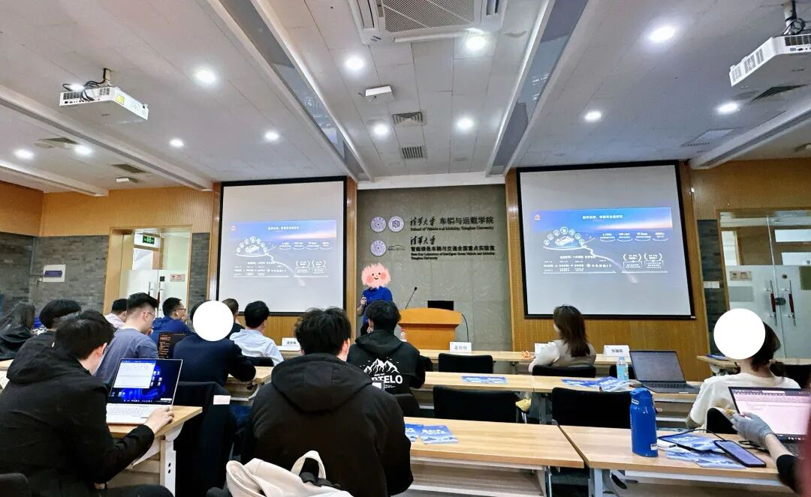

01 工具放大的，是你本来就有的东西
宣讲会上，专家展示了华为在智能驾驶领域的技术突破。作为 AI 方向的研究生，我自认为对这个领域并不陌生——Claude Code、GPT、Cursor，这些工具我都在用，代码效率提升了不少，论文也写得更快了。
散场后，我追上去问了第一个问题：“现在 AI 写代码能力这么强，我们做技术研发的，和之前需要有什么不一样？”
专家没有直接回答，而是反问我：
“Claude Code 你用过吗？你有没有发现，核心指令始终是由人来下达的？”
这个问题让我皱眉，若有所思。
他接着说：
“AI 再强大，也只能按照你的意图去执行。AI 没办法设计出超出你认知和想象的东西，它只能解决你已经想明白、梳理清楚的常规事务。”
我一直觉得自己在变强，代码写得更快了，论文也顺了。但我从来没问过自己：AI到底在帮我做什么？它是在扩展我的能力边界，还是只是在加速我已有的能力？
这两件事，差别很大。
他说他女儿用AI能生成内容，但细节抓不住，最后还是得找他纠错。
我想起上个月用Claude写的一段算法代码，当时觉得很完美，直到导师指出一个边界条件的问题。那是AI根本覆盖不到的场景，超出了它的训练范围。当时我以为是AI的问题，现在我明白了，原来是我没想清楚。
“只会用 Claude Code、完全不懂代码的人，和精通 C++的人相比，后者借助 Claude Code 效率能提升十倍百倍。”
会用工具，人人都会。
但能不能判断AI的输出对不对，能不能在它给出的方案上接着走。这个，才是差距所在。
工具放大的，是你本来就有的东西。
02 AI 还是不能取代人类，尤其是创新工作
我追问第二个问题：“华为内部现在怎么用AI？AI会不会取代技术人员？”
他回答得很直接：
“我们所有人都在用AI，这是基操。但AI还是不能取代人类，尤其是创新工作。”
他说，AI的核心价值是横向能力——把人类已有的知识整合、拉通、优化。但华为内部真正的技术突破，是人想出来的，甚至是不同部门的人交流碰撞出来的。
“我们觉得AI强大，本质是因为个体的知识边界有限。AI只是整合了不同人的知识而已。”
AI给你十个版本的标准答案，但它跳不出框架。真正的创新，是你得先想到一个AI从未被训练过的方向——然后它才能帮你往下走。
这也是为什么华为研究部门不靠人海战术。专家说他们甚至不强制加班，必须保证睡眠，才能保障创新能力。
03 你们这代，没必要焦虑35岁
我问了第三个问题，也是我最焦虑的问题：“都说 AI 出现后，35 岁焦虑反而消失了，该焦虑的是我们这些年轻人。是这样吗？”
专家笑了笑，说：
“你们这代年轻人，一定会比我们更轻松、更有竞争力，因为你们是伴随 AI 成长的一代。”
听到这句话，我先是松了口气。
但他接着说：
“我女儿才三四年级，天天和 AI 工具交互，电脑操作、搭建相关环境都能独立完成。”
我松的那口气，又悄悄收回来一点。
他说的其实是同一件事：真正的差距，不在年龄，在基础有多扎实。
我想到我的大佬朋友。他精通底层算法，用AI辅助开发时，能一眼看出生成代码里的性能瓶颈，直接改掉。我那时候更多是在AI给的框架里转，转不出去也不知道哪里不对。
同样在用工具，差距一目了然。
年龄不是问题，基础是不是真的扎实，才是问题。
小彩蛋
散会后，我遇到一个航院的学长，几年前清华毕业，现在在华为车BU。我问他面试难不难，他说很简单。问他满不满意现在的工作，他说比较满意。他说：一开始其实也不是这个方向，做着做着走到这里的。
我觉得这句话比任何建议都真实。
很多路，是走出来才清晰的。和上次朱松纯老师（AI顶尖大牛）说的一样。不用在起点就把所有事情想明白。
高质量的信息，永远来自一线
这2小时对话结束，真的需要慢慢消化。
网上关于AI的讨论从来不缺，铺天盖地，各种预测，各种焦虑。但说真的，那些东西我看完基本忘。
那天专家说的，我却一直记着。
因为他说的每一句话背后，都是真实踩过的坑，真实做过的决定。从第一代智驾芯片到ADS系统，他见过AI每一个阶段的涌现，也见过每一个阶段人们对它的高估和误解。
我也意识到一件事：我一直觉得自己在努力获取信息，但信息和认知是两件事。
信息，AI能帮你整合；认知，得靠你自己在真实处境里撞出来。
那天我能追着专家问出那些问题，是因为我带着自己真实的困惑去的——不太喜欢写代码、不知道还值不值得深学、担心自己走错方向。
问题越真实，答案越落地。
以后我想更主动做这件事：遇到困惑了，去找真正在一线做事的人聊，带着自己的具体问题去，不只是去听，听了好好复盘整理输出，东西才能变成自己的。线上和线下也完全不一样。
AI时代信息过剩，真正稀缺的是判断力，在任何行业都一样。
而判断力，只能从真实的对话、真实的经历和思考和复盘里长出来。
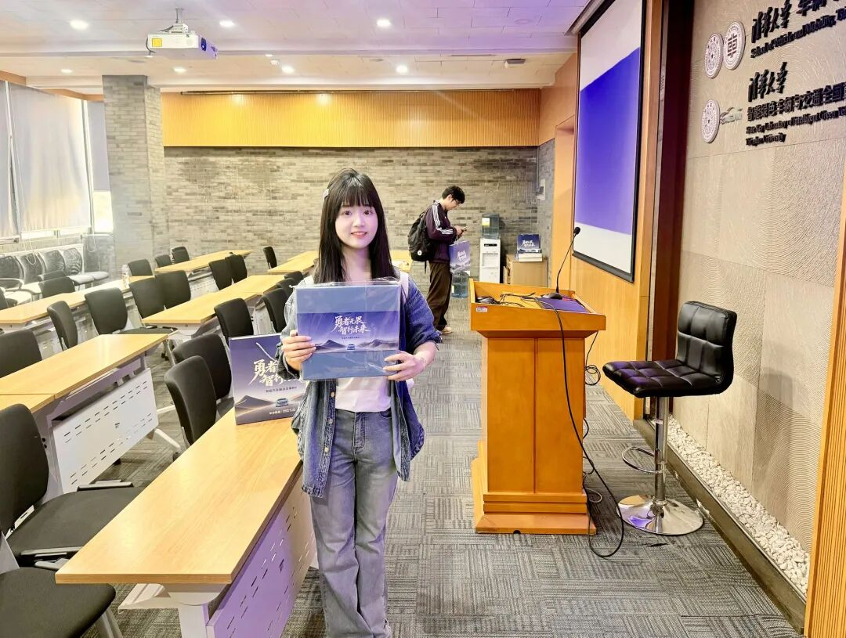

写在最后
如果这篇文章对你有帮助，欢迎点个「在看」，让更多人看到。
我认为，科研/学习/工作那些真正有用的东西，往往不是写在教科书里的，而是藏在师兄师姐的经验里、老师的只言片语里、自己摸爬滚打的教训里。这些东西太珍贵了，但也太容易散掉。

Sheet13
为时间、精力管理很牛，直到我知道了【心智管理】这个东西
上次在清华出版社和老师聊到「时间不够用」这个话题。
我当时还挺得意地说：其实不该管时间，该管精力。
老师听完，笑了一下，补了一句：「其实还有一个东西，叫心智管理。」
我眼睛一亮——这词我没听过，但光听名字就知道，它比我之前想的更深一层。
他说，清华出版社刚出了一本新书，讲的就是这个。当时书还没上市，我回来自己查了一圈，越查越觉得，很有东西。
等书上市我立马看了，很有收获。
如果你也有这些感受：时间不够用、希望做事更高效、希望把事情做得更好，相信你也会有所启发。
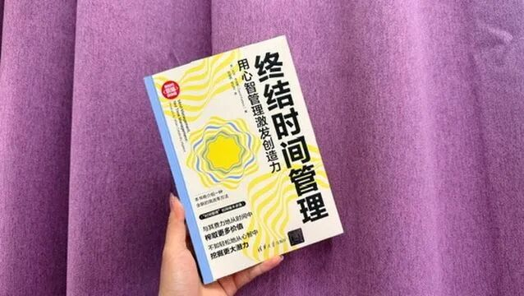

01 时间管理、精力管理、心智管理，到底有什么区别？
先说说我的日常。
日程表排得满满当当，可真正需要动脑子的时候，我总不在状态。
时间管理教我把任务排进日程——这是第一步。
精力管理教我把难事放在状态好的时候做——这是第二步。
两个我都试了，有用，但总觉得还差点什么。
差在哪呢？
直到读了这本《终结时间管理：用心智管理激发创造力》（大卫·卡达维），我才想明白：
时间管理管的是「什么时候做什么」，精力管理管的是「用多少力气做」。
真正决定产出质量的，是心智管理——你以什么状态做。
这三者是一层层递进的：
• 时间管理让你不迟到• 精力管理让你不硬撑• 心智管理让你不内耗
02 让状态和手头的事相配，一切都会变轻松
这本书不是让你扔了日历哈。
它说，任务可以分两种：能塞进时间表的，以及塞不进的。
回邮件、填表、整理数据——这些程序性的事，可以塞进时间表，到点就做。
但洞察、判断、综合、创作（AI代替不了），塞不进去。
你把「下午两点到四点：写论文」写进日历。两点到了，脑子没到，照样写不出来。
我深有体会。
番茄钟我曾用过，每天打完勾很有成就感。可真到写论文，照样卡住，对着屏幕发呆两小时。现在我知道了，原来，是我把难活硬塞进了一个脑子不在状态的时间。
时间管理默认人像机器：排好流程就能稳定产出。
精力管理默认人像电池：充满电就能稳定输出。
所以它们都不关心你的精神状态和内在节奏。
书里第23页有一句话：
精神状态与手头工作相配，一切都会变得轻松。
想要进入流状态，得顺着内心的流动走，别去对抗它。
顺着这个思路，书里给了一个概念，叫创作甜蜜点（Creative Sweet Spot）：一天里，总有一段最稳定、最适合你做那个最重要的工作的窗口。
怎么找？可以连续几天记下「我什么时候做这个脑子最好使」，规律就出来了。
所谓心智管理，简单说就是：知道自己在什么时候最好，然后不浪费它。

03 起床后的第一个小时，先别看手机
创作甜蜜点最常见的落点，是清晨。
书里把它叫作「第 1 小时法则」：每天的第一小时，只用来处理你最重要的那一个项目，就一个，别贪心。
为什么偏偏是第一个小时？
书里打了个比方，我特别喜欢：比如机场，你搭的航班越早，延误的可能越小。那时候工作人员都比较清醒。
早上的第一小时，是给全天定调的一小时。它的质量会像涟漪一样，扩散到整个白天。
可现实中，我们的第一小时去哪儿了？
睁眼摸手机，回昨晚没回完的消息，刷几屏短视频。等真坐到桌前，大脑已经被碎片信息搅成一锅粥，再想进入状态，先得花半小时「开机」。
现在我完全改了，早上起床完全不碰手机，先用好这一小时。
早上的第一小时，是我们一天里最干净的时间。
把第一小时留给自己，这一天会从「你在」开始，而不是「你在看」。

把第一小时和早睡早起搭配起来（比如 22:00 睡、5:00 起），一整天的状态都会不一样。
04 有意的拖延，反而消灭拖延
还有一个更隐蔽的精力泄露。
书里叫它「开放式循环」（open loop）：一件你没决定什么时候做的事，会一直占着你的注意力，在后台悄悄漏精力。
反直觉的地方就在这——
我们总觉得「立刻做完就轻松了」。关掉这个精力泄漏的，靠的是「定下来」这个动作，不是做完的结果。
书里有个例子，我印象很深。
一位会计师周一收到一封不急的邮件，他没有马上回，也没有逼自己「有空再说」（通常这样会忘记），而是直接做了一个决定：周五下午专门处理。 然后把这封邮件，记录在了周五的待办区。
周一那天，他就彻底放下了这件事。
神奇吧？他什么都没做，但脑子已经不惦记了。
先给一件事定一个归属的时间点，脑子就轻松了。
有时候含糊的「待办」才是拖延的燃料，越说不清「我到底什么时候弄它」，它越在后台嗡嗡响。反过来，一件杂事只要有了明确的处理时间，它就不再是负担。
我的新规则：不急的小事不再见缝插针处理，一键收纳进我固定时间的「待办箱子」，稳妥不忘，身心松弛～

05 灵感不来疲惫的大脑（尤其是创造性工作）
书里有一句话，我印象深刻：灵感，从不会降临到疲惫的大脑。
作者举了亥姆霍兹——横跨物理、医学、艺术，能量守恒、检眼镜，还影响了印象派画家。这么多突破，靠的从来不是死磕。
他写得很精辟：
灵感像一道思想的闪光，不费吹灰之力。但它不来疲惫的脑子，也不来书桌前。你得先穷尽问题、让它在脑子里成形；等疲惫退去、彻底恢复，它才在清晨醒来时，或你爬上长满树的小山时，涌上来。
读到这段，我想到：「你总能挤出时间」「你在睡觉的时候别人在努力」——这些话，曾经觉得特别燃，现在觉得不太对劲。
挤出来的时间，脑子根本不在状态，做出来的东西若是垃圾，就等于没挤。真正的灵感，是养好了、松下来了、走着路的时候，自己浮上来的。

书里还藏了一个细节：人刚醒、还有点迷糊的时候（不是熬夜哈），反而最容易冒出离奇的联想。因为管逻辑、管批判的那部分还没上线，你敢想远的、敢想不像的。
总之，别让疲惫的大脑，成为你等不到灵感的原因。

写在最后：记得把这4句带走
1. 与其问「我有没有时间」，不如问「做这件事，哪种状态（心情）最有帮助？」
要么调整状态搞定事情，要么换件事善待此刻的自己。
2. 起床后的第一小时，只专心对待最重要的一件事。
3. 琐事别全都闷在脑子里硬扛，给它定好时间放进「待办箱子」，大脑瞬间减负。
4. 累到枯竭的大脑很难迸发灵感。高质量的想法，是休息充足、身心放松后，主动冒出来的。
时间不会变多，但你的状态可以变得更好。
心智管理，不帮你多挤出一小时，而是帮你把每一小时都用在合适的状态里。
明天早上，第一小时，只属于你。

这本书值得反复读——不同的人、不同的阶段，都会读出不同的东西。另外我找到了英文原版pdf《Mind Management, Not Time Management》，做了一份详细拆解。需要的朋友，可以在公众号后台找我分享，也可（yogurt_6688）。
And我越拆越觉得，它可能是最适合喂给 AI 的书之一，让 AI 在你状态最好的时候催你干难事，在你犯困的时候拦着你别硬肝。可做成一个帮你管自己的 skill 或 agent，比收藏笔记有用。

Sheet15
进来之后发现，让我真正不安的不是差距本身，而是我说不清楚差距在哪里。
不是成绩，不是论文数量，不是哪门课学过哪门课没学过。是某种更底层的东西，像水一样，你知道它在，却捞不起来。
这学期我一直在观察。不是刻意的那种，是忍不住的那种。
今天想把这些观察写下来，不是为了制造焦虑，是因为我觉得这些东西，可能对你也有用。

第一个观察：他们好像没有在“赶”任何东西
这听起来很奇怪，因为他们明明很忙、很拼。
但普通的“忙”是一种追赶状态——追着 deadline，追着别人的节奏，追着一张社会替你画好的地图：高薪、稳定、体面，按图索骥，低头猛冲。
他们不是这样的。
同一个学院，同一个项目，你会看到截然不同的路径选择。没有人在参加同一场比赛。
我想了很久，最后找到一个词——能量对齐。
做适合自己的事，而不是做“应该做”的事。
当你为了钱去做一件你打心里抵触的事，你在对抗自己，能量在内耗里悄悄漏光。当你找到那个对的方向，金钱只是你创造价值之后的副产品，它自然跟来。
这不是鸡汤，是我实实在在看到的现象。
我开始反思自己。那些“等状态好了再开始”“等想清楚了再动手”的时刻，其实是在用拖延消耗自己的能量。
你不需要等到完全想清楚，才能开始。
方向是在行动中逐渐清晰的。

第二个观察：他们对“没完成的事”有一种本能的厌恶
作业布置下来的那一刻，复习就开始了。
并不是因为他们特别勤奋，是因为他们对“悬着的事情”极度不耐烦。
我后来想明白了。
任何一件没做完的事，都是在后台悄悄运行的程序，一直占着你的内存，让你做任何事都不能真正投入。他们只是比普通人更早感知到这种消耗，然后更快地把它清掉。
在混乱吞噬秩序之前，先建立秩序。
这是一种主动的自我维护，和勤奋关系不大。我开始尝试这么做。把那些“一直想做但没做”的小事列出来，一件一件清掉。清完之后，我发现自己的注意力变得更集中了。那些一直“等状态好了再开始”的时刻，其实是让恐惧在后台慢慢把我的运存吃干净。

第三个观察：他们会定期停下来，看自己
这件事有点难描述，但我觉得是最重要的。
他们好像都有一个习惯：定期停下来，看自己。不是焦虑地审视，是冷静地复盘。失败了不是“我好惨”，而是“这次拿到了什么数据”（AI 时代，我们也会把自己想象成一个模型）。
经历本身其实没有任何价值。
对经历的反思，才是价值所在。
如果你不从自己的失败里提取信息，那些痛你就白受了。这话很冷酷，但我越想越觉得是真的。就像上学期我也会经常被老师骂，但我回去深刻复盘和反思，从一个小点到它背后的根源，究竟是哪里出了问题，以后这个问题极其覆盖到的所有问题我争取都不再犯。
这个习惯让我对自己的认知变得越来越清晰。

第四个观察：优秀不是单点突破，是整个系统的健康运转
我原来以为，顶尖的人都是单点极致——某一件事做到极致，其他全部牺牲掉，才能到达那个位置。
来了之后我发现不是。
这里没有传统意义上的书呆子。他们学术做得好，运动打得好，朋友交得真诚，生活过得有质感。他们不觉得这些事情之间存在矛盾，因为在他们的认知框架里，这些本来就不是对立关系。“你要么工作，要么生活”——这个有害的二元论，是让大多数人系统失衡的根源。
优秀不是单点突破，是整个系统的健康运转。
你的身体、情绪、社交、学习、休息——这些不是互相竞争的关系，而是互相支撑的关系。当你把运动砍掉、把社交砍掉、把休息砍掉，以为自己在“专注学习”，其实你在拆自己的系统。系统一旦失衡，所有的努力都会打折扣。

第五个观察：运动不是选择，是维护成本
“无体育，不清华”不是一句口号。
清华的操场每天都有很多人，体育氛围实在甚好。我非常喜欢，也非常同意。你的身体是你所有思考和行动的容器。容器不好，装什么都漏。运动不是选择，是维护成本。
就像你不会觉得“给手机充电”是一种奢侈，
你也不应该觉得“给身体充电”是一种浪费。
我开始每周固定三次运动，为了维护我的系统。我相信，我的思维变得更清晰，情绪也更稳定。
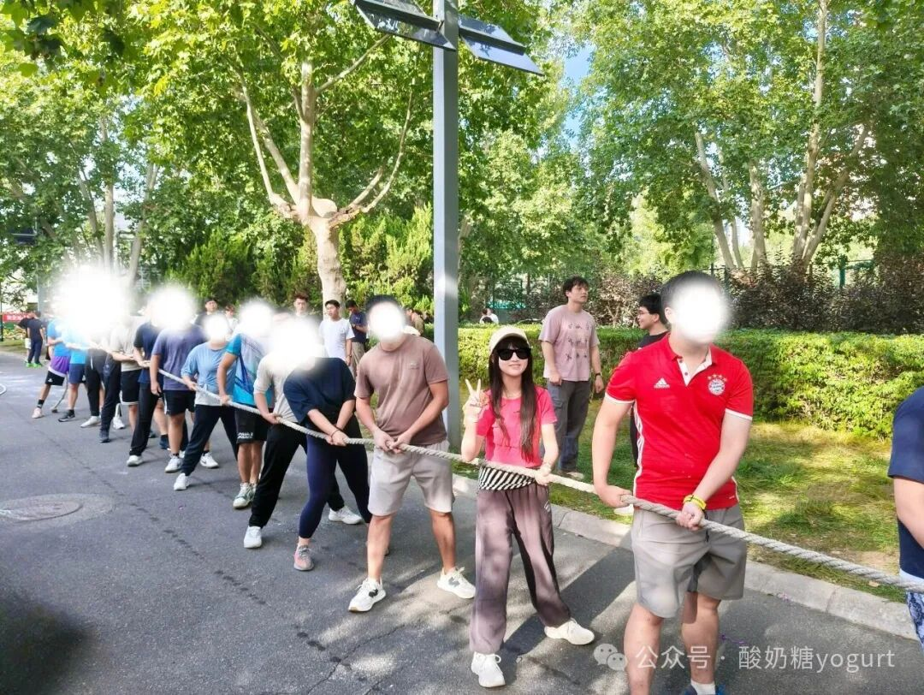

这学期我反复在想，差距到底是什么
最后的答案是：
不是智商，不是努力，
是一套完全不同的底层操作系统。
它决定你怎么管理自己的注意力，怎么引导自己的能量，以及你有没有勇气，拒绝那张社会替你画好的地图。你可以继续走那张地图。地图走得通，也能到某个终点。只是那个终点，不一定是你的。

